３．ネットワーク設計
POS Server2.0基本設計 |  |  |  |  |  | 大分類 |  |  | 中分類 |  |  | 小分類 |  | 作成者 | 作成日 | 更新日
 |  |  |  |  |  | 基本設計書 |  |  | - |  |  | #VALUE! |  | 山本 | 2025-05-26

 | ３．ネットワーク設計

 |  | （１） |  | 全体方針
 |  |  | ・1つの屋号で障害が発生しても、他の屋号に影響が出ないようにネットワークを屋号単位で分離したネットワーク構成とする。
 |  |  | ・インターネットからのインバウンド接続は極力避け、可能な限りプライベート接続を行う。
 |  |  | ・インターネットへのアウトバウンドについては利用用途を明確にする。
 |  |  | ・AWSのグローバルリソースにアクセスする際は、可能な限りエンドポイントを利用しセキュアな通信を行う。
 |  |  | ・他システム連携に名前解決を行わずIPアドレス接続を行うようにする。
 |  |  | ・IPが固定できない場合の要件がある場合はその都度検討する。
 |  |  | ・共通領域以外は各屋号での通信は行わない。

 | ３．１．仮想ネットワーク設計

 |  | ・AWS環境のネットワークは、AWSの仮想ネットワークサービスであるVPC（Virtual Private Cloud）を用いる。
 |  | ・AWS環境のネットワーク構成は、AWS内に閉じた通信先を用途毎にCommon Subnet、Public Subnet、Private Subnet、Protected Subnet
 |  | 分割し、サブネットに対してAWSのルートテーブル機能を用いて通信先を制御する。
 |  | ・共通で利用するエンドポイントについてはCommon Subnetを設計するが、作成は行わない。
 |  | ・DBを配置しない屋号に対してもProtected Subnetを設計するが、作成は行わない。
 |  | ・VPCサブネット間通信やVPC外部への通信経路制御は、ルートテーブル機能とセキュリティグループ機能、ネットワークACL機能を用いて実現する。
 |  | ・通信元からの通信制御は基本的にセキュリティグループにて実施し、ネットワークACLでは特に制御を行わない。
 |  | ・１VPCに屋号単位でサブネットを分割する。

 |  | （1） |  | 全体ネットワーク
 |  |  |  | 全体ネットワーク構成概要は以下の通り。
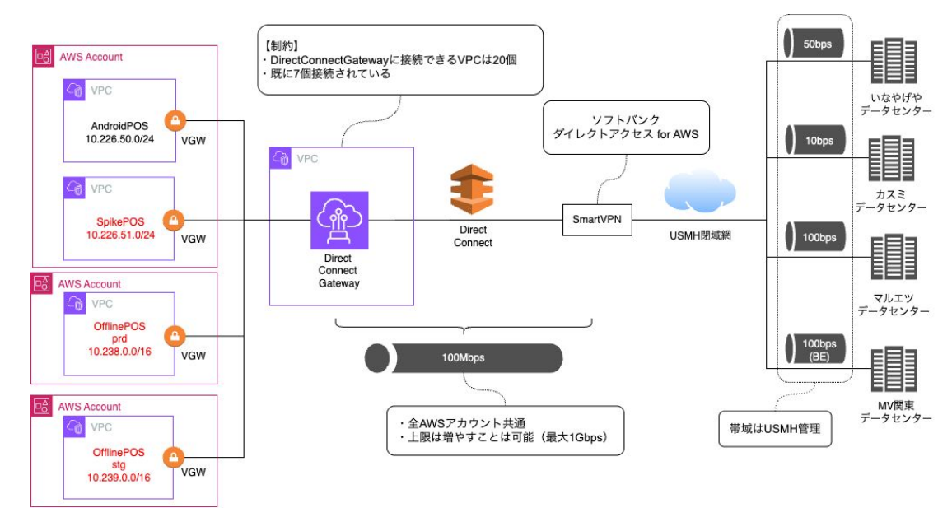

 |  | （２） |  | AWS内ネットワーク
 |  |  |  | AWS内のネットワーク構成要素は以下の通り。

AWSアカウント

本番VPC

Public Subnet
Private Subnet
Protected Subnet

Route table
Security group
Route table
Security group
Route table

ECS Container
MySQL
instance

ネットワークACL

Common Subnet
Security group
Security group
Security group
Route table
VPC
Endpoint
(屋号interface)
VPC
Endpoint
(共通interface)
Lambda

ネットワークACL
ネットワークACL
ネットワークACL

IGW
VGW
VPC
Endpoint (GW)

 | ３．２．VPC／サブネット設計

 |  | ・屋号を論理的にNW分離を行う。
 |  | ・NW分離はサブネット単位に行い、通信制御は通信元で制御を行う。
 |  | ・屋号単位でサブネットマスク/23でIPを払い出す。
 |  | ・屋号単位で払い出した領域については、IPの余剰が無いように設計する。
 |  | ・共有領域について屋号と同一に切り出す。今後の拡張を見越して余剰のIPを確保する。
 |  | ・使用しないサブネットにおいても設計、構築は実施する。

 |  | （１） |  | VPC設計
 |  |  |  | 各環境のVPCに割り当てるアドレス領域は以下の通り。

 |  |  |  | # | VPC |  | VPC CIDR |  |  | アカウント
 |  |  |  | 1 | スパイク環境 |  | 10.226.51.0/24 |  |  | AndroidPosアカウント
 |  |  |  | 2 | 本番環境 |  | 10.238.0.0/16 |  |  | 本番アカウント
 |  |  |  | 3 | 開発環境 |  | 10.239.0.0/16 |  |  | 開発アカウント

 |  | （２） |  | サブネット設計
 |  |  |  | サブネットは、用途毎に以下4つに分割する。

 |  |  |  | ＃ | サブネット |  |  | 用途
 |  |  |  | 1 | Common Subnet |  |  | 屋号共有リソースを配置するサブネット。

 |  |  |  | 2 | Public Subnet |  |  | インターネットとの直接通信を許可とするサブネット。

 |  |  |  | 3 | Private Subnet |  |  | インターネットから直接の通信を不可とし、アプリケーション機能、エンドポイントを設定するサブネット。

 |  |  |  | 4 | Protected Subnet |  |  | インターネットからの通信を不可とし、Private Subnetからのみ通信を可能とするDB配置想定のサブネット。
 |  |  |  |  |  |  |  | 配置するサブネット。

 |  |  |  | 各VPCにおけるサブネットの配置は以下の通り。

 |  |  |  | スパイク環境
 |  |  |  | # | 屋号 |  | VPC CIDR |  |  | Subnet | Availability zone |  | subnet CIDR |  | 利用可能アドレス数
 |  |  |  | 1 | 屋号共通 |  | 10.226.51.0/24 |  |  | Public Subnet | Availability zone A |  | 10.226.51.0/27 |  | 30
 |  |  |  | 2 |  |  |  |  |  |  | Availability zone C |  | 10.226.51.128/27 |  | 30
 |  |  |  | 3 |  |  |  |  |  | Private Subnet | Availability zone A |  | 10.226.51.64/26 |  | 62
 |  |  |  | 4 |  |  |  |  |  |  | Availability zone C |  | 10.226.51.192/26 |  | 62
 |  |  |  | 5 |  |  |  |  |  | Protected Subnet | Availability zone A |  | 10.226.51.32/27 |  | 30
 |  |  |  | 6 |  |  |  |  |  |  | Availability zone C |  | 10.226.51.160/27 |  | 30

 |  |  |  | 本番環境
 |  |  |  | # | 屋号 |  | Subnet CIDR |  |  | Subnet | Availability zone |  | subnet CIDR |  | 利用可能アドレス数
 |  |  |  | 1 | 共通 |  | 10.238.0.0/23 |  |  | Common Subnet | Availability zone A |  | 10.238.0.0/26 |  | 62
 |  |  |  | 2 |  |  |  |  |  |  | Availability zone C |  | 10.238.1.0/26 |  | 62
 |  |  |  | 3 |  |  |  |  |  | 余剰 | Availability zone A |  | 10.238.0.128/25 |  | 126
 |  |  |  | 4 |  |  |  |  |  |  | Availability zone C |  | 10.238.1.128/25 |  | 126
 |  |  |  | 5 |  |  |  |  |  |  | Availability zone A |  | 10.238.0.64/26 |  | 62
 |  |  |  | 6 |  |  |  |  |  |  | Availability zone C |  | 10.238.1.64/26 |  | 62
 |  |  |  | 7 | カスミ |  | 10.238.2.0/23 |  |  | Public Subnet | Availability zone A |  | 10.238.2.0/26 |  | 62
 |  |  |  | 8 |  |  |  |  |  |  | Availability zone C |  | 10.238.3.0/26 |  | 62
 |  |  |  | 9 |  |  |  |  |  | Private Subnet | Availability zone A |  | 10.238.2.128/25 |  | 126
 |  |  |  | 10 |  |  |  |  |  |  | Availability zone C |  | 10.238.3.128/25 |  | 126
 |  |  |  | 11 |  |  |  |  |  | Protected Subnet | Availability zone A |  | 10.238.2.64/26 |  | 62
 |  |  |  | 12 |  |  |  |  |  |  | Availability zone C |  | 10.238.3.64/26 |  | 62

 |  |  |  | ステージング環境
 |  |  |  | # | 屋号 |  | Subnet CIDR |  |  | Subnet | Availability zone |  | subnet CIDR |  | 利用可能アドレス数
 |  |  |  | 1 | 共通 |  | 10.239.0.0/23 |  |  | Common Subnet | Availability zone A |  | 10.239.0.0/26 |  | 62
 |  |  |  | 2 |  |  |  |  |  |  | Availability zone C |  | 10.239.1.0/26 |  | 62
 |  |  |  | 3 |  |  |  |  |  | 余剰 | Availability zone A |  | 10.239.0.128/25 |  | 126
 |  |  |  | 4 |  |  |  |  |  |  | Availability zone C |  | 10.239.1.128/25 |  | 126
 |  |  |  | 5 |  |  |  |  |  |  | Availability zone A |  | 10.239.0.64/26 |  | 62
 |  |  |  | 6 |  |  |  |  |  |  | Availability zone C |  | 10.239.1.64/26 |  | 62
 |  |  |  | 7 | カスミ |  | 10.239.2.0/23 |  |  | Public Subnet | Availability zone A |  | 10.239.2.0/26 |  | 62
 |  |  |  | 8 |  |  |  |  |  |  | Availability zone C |  | 10.239.3.0/26 |  | 62
 |  |  |  | 9 |  |  |  |  |  | Private Subnet | Availability zone A |  | 10.239.2.128/25 |  | 126
 |  |  |  | 10 |  |  |  |  |  |  | Availability zone C |  | 10.239.3.128/25 |  | 126
 |  |  |  | 11 |  |  |  |  |  | Protected Subnet | Availability zone A |  | 10.239.2.64/26 |  | 62
...
 |  | （１）VGW
 |  |  | ・USMH網のネットワークであるSmarVPN (Direct Connect)に接続するため、VGWを利用する。
 |  |  | ・本番環境と開発環境それぞれにVGWを作成し、各環境のVPCにアタッチしてVGWを利用する。
 |  |  | ・VGWを利用するサブネットのルートテーブルにUSMH網内のネットワークに対するルートを追加する。
 |  |  | ・DX-GW側の設定については情報システム部様にて実施いただく。
 |  |  | ・SmarVPN (Direct Connect)の帯域に不足が生じる場合は追加で帯域の確保を依頼する。
 |  |  | ・VGWを利用したUSMH網内のネットワーク接続概要は以下の通り。

DirectConnect
アカウント
DX-GW
スパイクVPC
AndroidPosアカウント
USMH網

各支店
VGW

Customer-GW

本番VPC
POS本番アカウント

VGW

開発VPC
POS本番アカウント

VGW
...

４．可用性設計
...
 | （２） |  | システムの可用性確保方式詳細
 |  |  | 可用性確保方式の動作について詳細を記載する。
 |  |  | 要件を満たすため、本システムは次の方針で設計を行う。

 |  |  | AZレベルの障害に対応できるようにするため、AWSリソースはマルチAZ構成で作成する。
 |  |  | 各AWSリソースはマルチAZ構成で配置する。

 |  |  | Ａ．マルチAZ方式
 |  |  | 通常時
VPC

AZ「ap-northeast-1a」
AZ「ap-northeast-1C」

ECS Container
ECS Container

Aurora MySQL
(DBサーバ)
Aurora MySQL
(DBサーバ)

 |  |  | AZ障害時
VPC

AZ「ap-northeast-1a」
AZ「ap-northeast-1C」

ECS Container
ECS Container

Aurora MySQL
(DBサーバ)
Aurora MySQL
(DBサーバ)

 |  |  | B．業務停止時のデータ復旧
 |  |  | 障害発生などによりデータ復旧が必要となった場合、取得したバックアップを利用して目標復旧地点まで復旧できるように設計する。

 |  |  | C．オートスケーリング
 |  |  | リソース利用状況に応じて自動的に不足リソースを追加、削除することで、常に最適なリソースを確保し、負荷に対応できるように設計する。
オートスケーリングのイメージかいてもらう

４．2．対応サービス

 |  | 以下のサービスについての障害時の影響範囲と可用性確保方式を記載する。

 |  | No |  | サービス | 本システムでの |  | 障害時のシステム影響 | 障害時の業務影響
 |  |  |  |  | 可用性確保方式
 |  | 1 |  | VPC | Ａ | マルチAZ | 縮退（ゾーン障害に限る） | なし
 |  |  |  |  |  |  | 一時停止 | 一時停止
...

５．セキュリティ設計
...
 |  | # | IAM機能 | 利用用途
 |  | 3 | グループ | 役割に応じて、複数のユーザを所属させ、効率的なアクセス管理を実施する。
 |  | 4 | ロール | AWSリソースやサービスに対して権限を付与し、アクセス管理を実施する。

 | ・不正アクセスを防ぐため、AWSマネジメントコンソールへのログイン時はMFAを必須とする。
 | ・アカウントを払い出された際に発行されるAWSアカウント管理者は、同等の権限を持つシステム管理グループを作成し、IAMユーザーを紐付けた後、
 | セキュリティの観点から削除する。

（１）IAM構成概要
 | IAM構成概要は以下の通り。

本番/開発アカウント
必要なIAMユーザー／グループ／ポリシーを作成
IAMユーザー
（システム管理担当）

MFA
システム管理
担当グループ
付与
作成
所属
AdministratorAccess
管理ポリシー
ルートユーザー

作成
所属
アプリ 作業用グループ
付与
IAMユーザー
アプリ作業担当
PowerUserAccess
ポリシー

読み取り専用
グループ
作成
所属
付与

IAMユーザー
インフラ運用担当
PowerUserAccess
ポリシー

・・・
・・・
・・・

他グループが必要な場合に作成

（２）IAMユーザ
 |  | ・IAMユーザは、個人単位で作成し、役割に応じたIAMグループに所属させる。
 |  | ・IAMユーザ名は原則メールアドレスを利用する。

（３）IAMユーザのパスワードポリシー
 |  | パスワードポリシー設定はカスタムパスワードポリシーを全て以下の通り設定する。
 |  | 尚、スパイク環境については、既存のAndroidPOSシステムのルールに則る。
 |  | ・パスワードの文字数は 10文字以上とする。
 |  | ・1 文字以上のアルファベット大文字 (A～Z) を必要とする。
...

8．監視設計
...
 | （１） |  | 全体方針
 |  | ・本章は、システム監視で必要な項目について記載する。
 |  | ・ 監視には、AWS機能のCloudWatch＋SNSを用いる。
 |  | ・ 監視は24時間365日で実施する。
 |  | ・ インシデント発生時はルビナ社の営業日にベストエフォートにて対応をする。
 |  | ・ 監視対象は本番用リソースのみとし、検証用リソースは監視対象外とする。

8．１． 監視運用フロー
 | 障害発生時の監視運用フローを以下に示す。
障害発生
メール発報
メール受領
(ルビナ社)

8．２． 監視体制と役割
 | 障害発生時の体制と役割および監視時間について以下に示す。

 | （１） |  | 体制図

要会話
...

